Схема главных цепей
Назначение линии | Схемы главных цепей
Ввод | 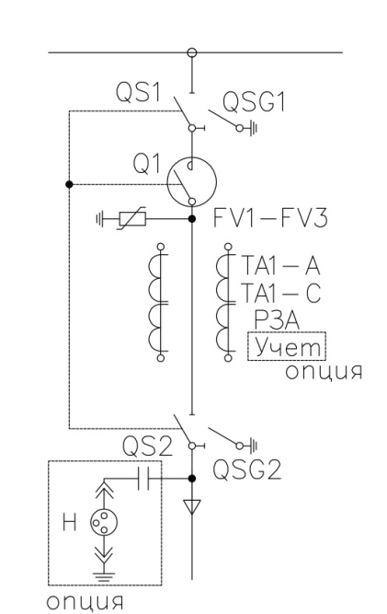 | 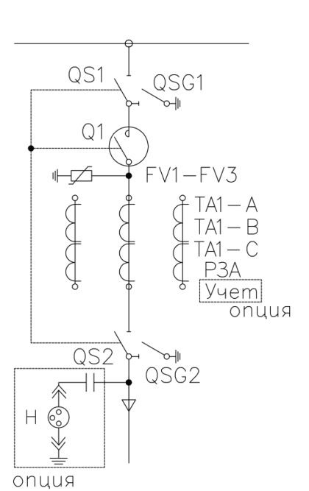 | 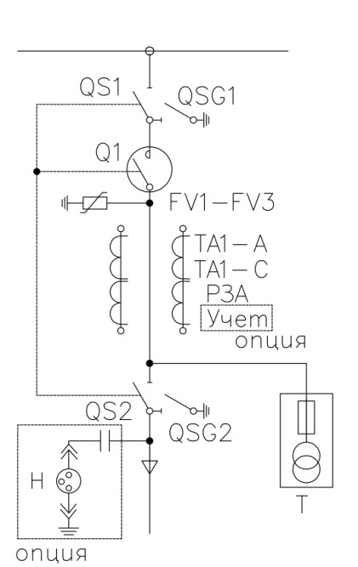 | 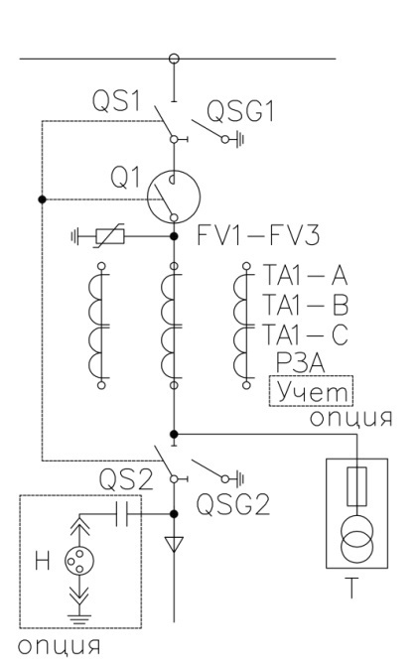 | 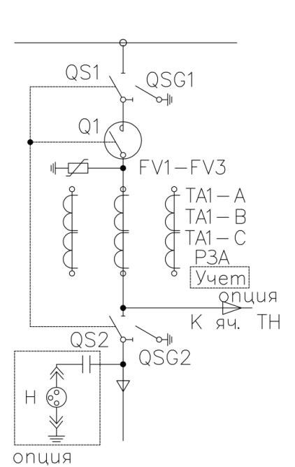
Типовое обозначение | 1.1 | 1.2 | 1.3 | 1.4 | 1.5
Отходящая линия | 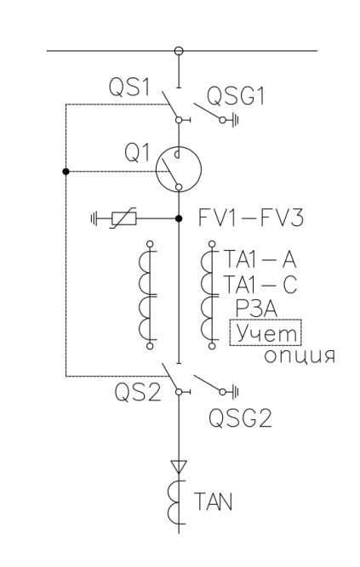 | 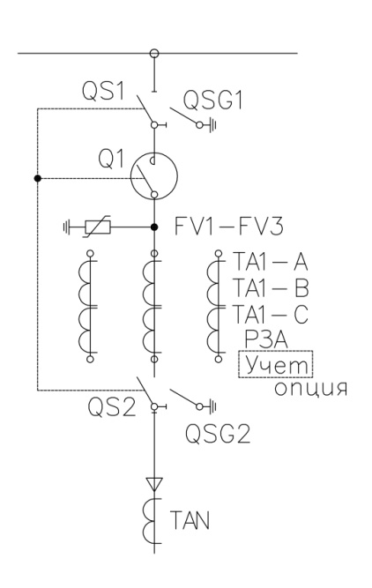 | 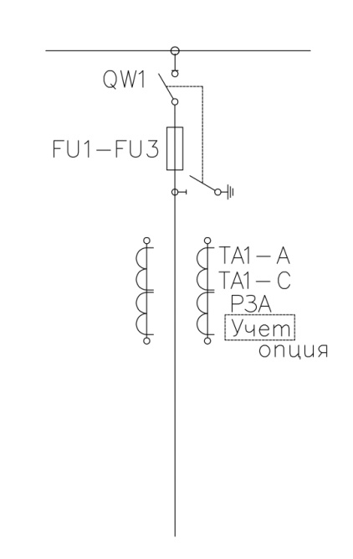
Типовое обозначение | 2.1 | 2.2 | 2.3
Трансформатор напряжения (ТН) | 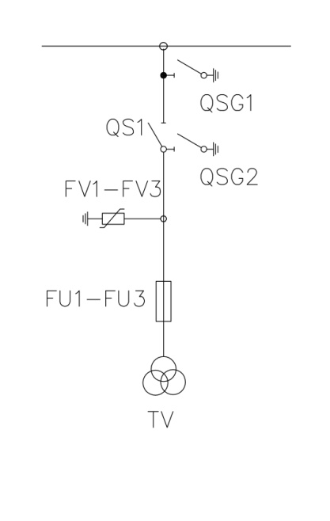 | 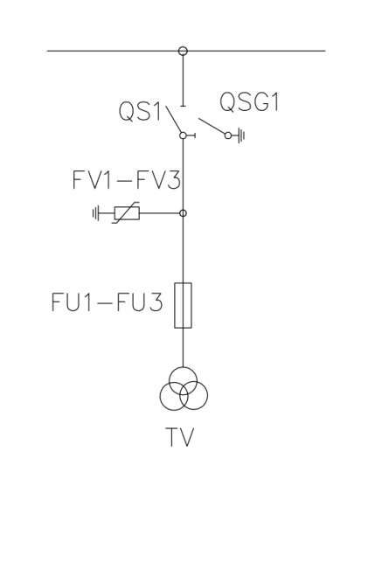 | 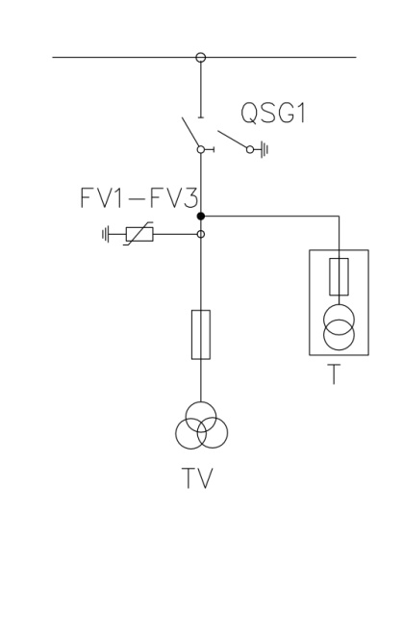
Типовое обозначение | 3.1 | 3.2 | 3.3
Трансформатор собственных нужд (ТСН) | 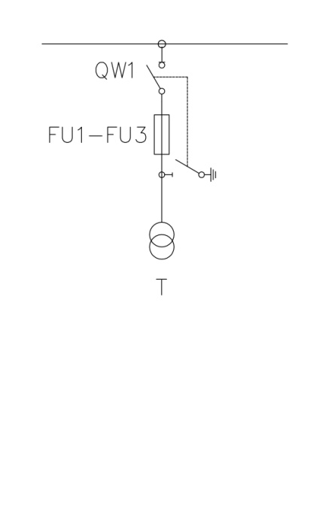
Типовое обозначение | 4.1
Секционный выключатель (СВ) | 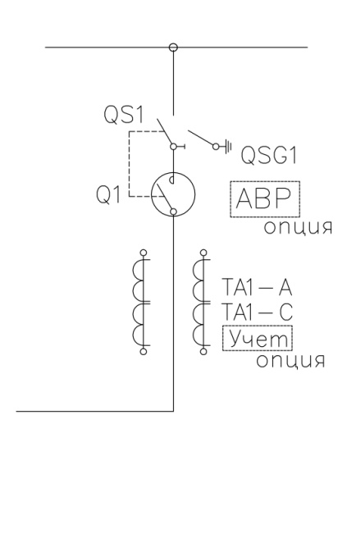 | 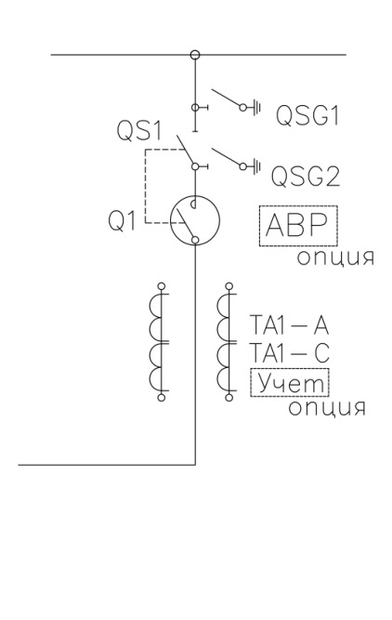 | 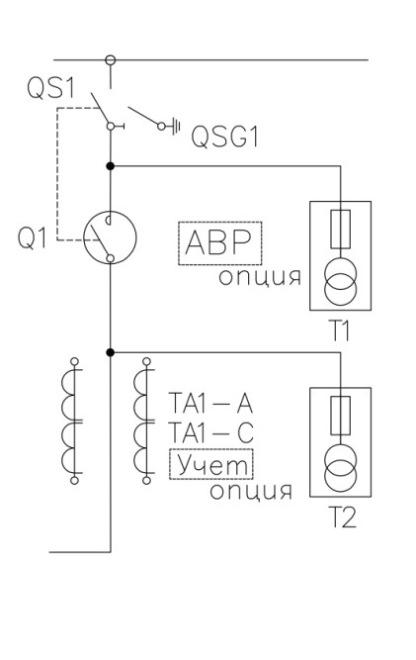
Типовое обозначение | 5.1 | 5.2 | 5.3
Секционный разъединитель (СР) | 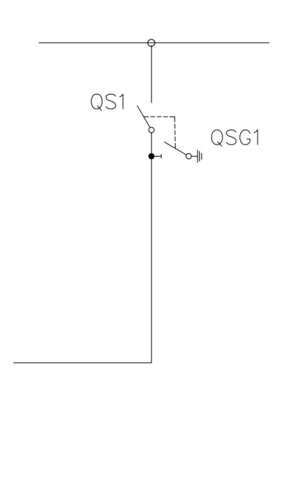 | 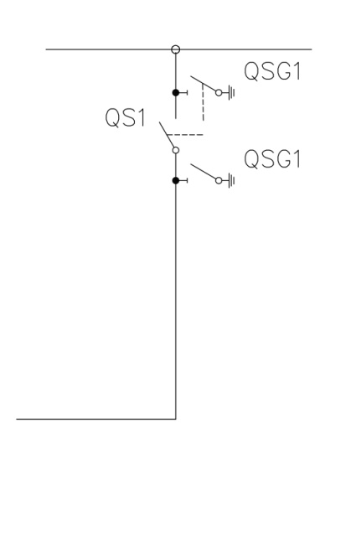
Типовое обозначение | 6.1 | 6.2

